успех
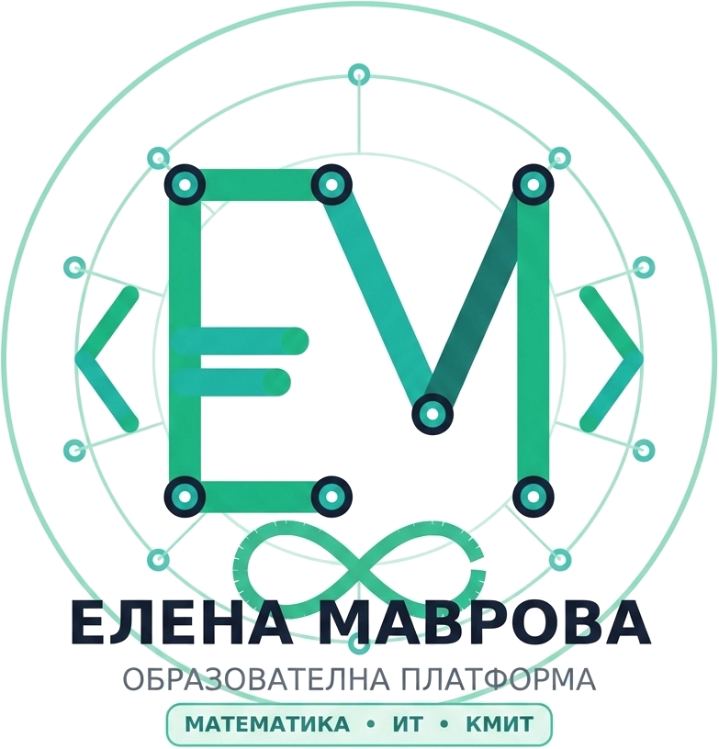
№ | Име, презиме, фамилия | Учебни предмети
 |  | БЕЛ | Математика | КМИТ | Чужд език | История | География | Човекът и природата | Музика | Изобразително изкуство | Технология и предприемачество
1
2
3
4
5
6

